POD单模板
2023年 月 号限时达发货清单 |  |  |  |  |  |  |  |  |  |  |  | 预计5.4船期
批次号 | 物流方式 | 物流渠道 | 派送方式 | 运单号 | FBA仓库编码 | 邮编 | 箱标编码 | 产品数 | 箱子数量 | 重量 | 是否报关 | 重量 | 长 | 宽 | 高 | 材积重/5000 | 材积重/6000 | 结算重 | 单价 | 运费 | 转单号 | POD/UPS提取时间 | 签收时间 | 天数
WOW-1组-230414-0009 | 海运 | 美森限时达 | UPS派 | 2304140009 | LAX1 | 91708 | 1792609GDM | 54 | 1 | 13.7 |  | 14 | 64 | 44 | 41 |  | 20 | 21 |  |  | 1ZAC21310317906069, | 2023-05-26 | 2023-05-30 | 22
3B组-230421-0056 | 海运 | 美森限时达 | UPS派 | 2304210056 | GYR3 | 85043-2356 | FBA1749PX9FM | 20 | 1 | 19.7 |  | 20 | 64 | 44 | 41 |  | 20 | 20 |  |  | 1ZA03T990322257970, | 2023-05-24 | 2023-05-31 | 20
3B组-230421-0055 | 海运 | 美森限时达 | UPS派 | 2304210056 | GYR3 | 85043-2356 | FBA1749PXBKG | 20 | 1 | 19.7 |  | 20 | 64 | 44 | 41 |  | 20 | 20 |  |  | 1ZA03T990323630368, | 2023-05-24 | 2023-05-31 | 20
3B组-230421-0054 | 海运 | 美森限时达 | UPS派 | 2304210056 | GYR3 | 85043-2356 | FBA1749NVVKP | 20 | 1 | 19.5 |  | 20 | 64 | 44 | 41 |  | 20 | 20 |  |  | 1ZA03T990336360984, | 2023-05-24 | 2023-05-31 | 20
3B组-230421-0053 | 海运 | 美森限时达 | UPS派 | 2304210056 | GYR3 | 85043-2356 | FBA1749V59BN | 20 | 1 | 19.5 |  | 20 | 64 | 44 | 41 |  | 20 | 20 |  |  | 1ZA03T990325363313, | 2023-05-24 | 2023-05-31 | 20
3B组-230421-0052 | 海运 | 美森限时达 | UPS派 | 2304210056 | GYR3 | 85043-2356 | FBA1749P9SJN | 20 | 1 | 19.7 |  | 20 | 64 | 44 | 41 |  | 20 | 20 |  |  | 1ZA03T990331039939, | 2023-05-23 | 2023-05-25 | 19
3B组-230421-0051 | 海运 | 美森限时达 | UPS派 | 2304210056 | GYR3 | 85043-2356 | FBA1749VLQWK | 20 | 1 | 19.7 |  | 20 | 64 | 44 | 41 |  | 20 | 20 |  |  | 1ZA03T990339553921, | 2023-05-24 | 2023-05-31 | 20
3B组-230419-0007 | 海运 | 美森限时达 | UPS派 | 2304210056 | GYR3 | 85043-2356 | FBA1745X6YT6 | 50 | 1 | 16.9 |  | 17 | 52 | 47 | 39 |  | 16 | 17 |  |  | 1ZA03T990336577349, | 2023-05-24 | 2023-05-31 | 20
3B组-230419-0005 | 海运 | 美森限时达 | UPS派 | 2304210056 | GYR3 | 85043-2356 | FBA1745W3YG1 | 50 | 1 | 15.9 |  | 16 | 52 | 47 | 39 |  | 16 | 16 |  |  | 1ZA03T990334762151, | 2023-05-24 | 2023-05-26 | 20
W组-230424-0028 | 海运 | 美森限时达 | UPS派 | 2304240028 | MDW2 | 60433-3280 | FBA174LD4YKY | 336 | 12 | 258.5 |  | 259 | 47 | 40 | 32 |  | 121 | 259 |  |  | 1ZB651J50333293527, 1ZB651J50335251916, 1ZB651J50331835196, 1ZB651J50321812149 , 1ZB651J50331459209, 1ZB651J50330138576, 1ZB651J50337078931 , 1ZB651J50337019012 , 1ZB651J50329102982, 1ZB651J50332137966 , 1ZB651J50325017153 , 1ZB651J50327078629 , | 2023-05-24 | 2023-05-30 | 20
W组-230427-0003 | 海运 | 美森限时达 | UPS派 | 2304240030 | MDW2 | 60433-3280 | FBA174LRGBX6 | 60 | 6 | 72.8 |  | 73 | 59 | 44 | 41 |  | 107 | 107 |  |  | 1ZB651J50315559113, 1ZB651J50301779125, 1ZB651J50302496796, 1ZB651J50307174384, 1ZB651J50307543216, 1ZB651J50310362352, | 2023-05-23 | 2023-05-30 | 19
川公共2组-230426-0024 | 海运 | 美森限时达 | UPS派 | 2304240030 | MDW2 | 60433-3280 | FBA174LN8D74 | 26 | 1 | 11.7 |  | 12 | 47 | 40 | 32 |  | 11 | 12 |  |  | 1ZB651J50312727179, | 2023-05-23 | 2023-05-26 | 19
W组-230424-0030 | 海运 | 美森限时达 | UPS派 | 2304240030 | MDW2 | 60433-3280 | FBA174LKMN5N | 40 | 4 | 79.2 |  | 80 | 47 | 40 | 32 |  | 41 | 80 |  |  | 1ZB651J50313996743, 1ZB651J50314410337, 1ZB651J50316211165, 1ZB651J50318918407, | 2023-05-23 | 2023-05-30 | 19
K组-230425-0035 | 海运 | 美森限时达 | UPS派 | 2304250035 | LAS1 | 89044-8746 | FBA174J8GMRY | 80 | 5 | 75.9 |  | 76 | 46 | 46 | 46 |  | 82 | 82 |  |  | 1ZA03T990327034139, 1ZA03T990339852358, 1ZA03T990330495180 , 1ZA03T990335017599 , 1ZA03T990325959546 , | 2023-05-26 | 2023-06-02 | 22
3B组-230425-0006 | 海运 | 美森限时达 | UPS派 | 2304250035 | LAS1 | 89044-8746 | FBA174GWMW75 | 155 | 1 | 22 |  | 22 | 64 | 44 | 41 |  | 20 | 22 |  |  | 1ZA03T990336924179, | 2023-05-26 | 2023-05-30 | 22
3B组-230425-0005 | 海运 | 美森限时达 | UPS派 | 2304250035 | LAS1 | 89044-8746 | FBA174H3P5FD | 142 | 1 | 22 |  | 22 | 64 | 44 | 41 |  | 20 | 22 |  |  | 1ZA03T990331548568, | 2023-05-26 | 2023-05-30 | 22
川C组-230425-0044 | 海运 | 美森限时达 | UPS派 | 2304250044 | ORF2 | 23297 | FBA174LHTFQJ | 50 | 1 | 19.3 |  | 20 | 47 | 40 | 32 |  | 11 | 20 |  |  | 1ZB651J50331615834, | 2023-05-23 | 2023-05-31 | 19
3C组-230425-0033 | 海运 | 美森限时达 | UPS派 | 2304250044 | ORF2 | 23297 | FBA174K3TFPZ | 50 | 1 | 19.4 |  | 20 | 48 | 44 | 45 |  | 16 | 20 |  |  | 1ZB651J50324651040, | 2023-05-23 | 2023-05-30 | 19
川C组-230425-0009 | 海运 | 美森限时达 | UPS派 | 2304250044 | ORF2 | 23297 | FBA174JYQLSB | 100 | 2 | 38.6 |  | 39 | 48 | 44 | 45 |  | 32 | 39 |  |  | 1ZB651J50324749883, 1ZB651J50329584097, | 2023-05-23 | 5月30日 5月25日 | 19 15
T组-230425-0001 | 海运 | 美森限时达 | UPS派 | 2304250044 | ORF2 | 23297 | FBA174H8GBL4 | 120 | 2 | 41.4 |  | 42 | 52 | 47 | 39 |  | 32 | 42 |  |  | 1ZB651J50333318054, 1ZB651J50332470104, | 2023-05-19 | 2023-05-26 | 15
川公共1组-230424-0011 | 海运 | 美森限时达 | UPS派 | 2304250044 | ORF2 | 23297 | FBA174K004V2 | 32 | 1 | 14.9 |  | 15 | 46 | 46 | 46 |  | 17 | 17 |  |  | 1ZB651J50335860866, | 2023-05-19 | 2023-05-26 | 15
川公共1组-230424-0010 | 海运 | 美森限时达 | UPS派 | 2304250044 | ORF2 | 23297 | FBA174JXJ0B9 | 32 | 1 | 15 |  | 15 | 46 | 46 | 46 |  | 17 | 17 |  |  | 1ZB651J50336043470, | 2023-05-23 | 2023-05-31 | 19
S组-230426-0005 | 海运 | 美森限时达 | UPS派 | 2304260005 | CLT2 | 28214-8082 | FBA174JYNV3H | 162 | 3 | 201.5 |  | 202 | 46 | 46 | 46 |  | 49 | 202 |  |  | 1ZB651J50323463077, 1ZB651J50320247744, 1ZB651J50321953121, | 2023-05-23 | 2023-05-30 | 19
 |  |  |  |  |  |  |  |  | 7 |  |  |  | 47 | 40 | 32 |  | 71 |  |  |  | 1ZB651J50327906537, 1ZB651J50327983516, 1ZB651J50331700750, 1ZB651J50332313702, 1ZB651J50332379697, 1ZB651J50335137488, 1ZB651J50336038173, | 2023-05-23 | 2023-05-30 | 19
川公共1组-230424-0009 | 海运 | 美森限时达 | UPS派 | 2304260005 | CLT2 | 28214-8082 | FBA174LD1THX | 32 | 1 | 15 |  | 15 | 46 | 46 | 46 |  | 17 | 17 |  |  | 1ZB651J50338909568, | 2023-05-23 | 2023-05-30 | 19
WOW-1组-230426-0011 | 海运 | 美森限时达 | UPS派 | 2304260011 | NJ3 | 08067 | 1850838GDM | 48 | 3 | 45.8 |  | 46 | 46 | 46 | 46 |  | 49 | 49 |  |  | 1ZAC21310326865426, 1ZAC21310329978639, 1ZAC21310334603041, | 2023-05-26 | 客户反馈签收完成 | 22
3D组-230426-0022 | 海运 | 美森限时达 | UPS派 | 2304260022 | ONT8 | 92551 | FBA174H3HCR2 | 190 | 16 | 293.8 |  | 294 | 47 | 40 | 32 |  | 161 | 294 |  |  | 1ZEF49390328655539, 1ZEF49390320233197, 1ZEF49390320233240, 1ZEF49390320322813, 1ZEF49390322370866, 1ZEF49390323247631, 1ZEF49390324994760, 1ZEF49390327753149, 1ZEF49390330991582, 1ZEF49390331791555, 1ZEF49390333423681, 1ZEF49390333538825, 1ZEF49390337090873, 1ZEF49390338306772, 1ZEF49390338735602, 1ZEF49390338799651, | 2023-05-24 | 2023-05-25 | 20
W组-230426-0025 | 海运 | 美森限时达 | UPS派 | 2304260025 | MDW2 | 60433-3280 | FBA174LK9HRK | 224 | 8 | 170.1 |  | 171 | 47 | 40 | 32 |  | 81 | 171 |  |  | 1ZB651J50331322034, 1ZB651J50320153247, 1ZB651J50322296250, 1ZB651J50324236089, 1ZB651J50330395066, 1ZB651J50334613670, 1ZB651J50337266291, 1ZB651J50338028304, | 2023-05-23 | 2023-05-30 | 19
跟卖组-230426-0052 | 海运 | 美森限时达 | UPS派 | 2304260052 | SBD1 | 92316 | FBA174LMQWX5 | 128 | 8 | 118.4 |  | 119 | 46 | 46 | 49 |  | 139 | 139 |  |  | 1ZA03T990322303106, 1ZA03T990333813151, 1ZA03T990331255295, 1ZA03T990327854315, 1ZA03T990333106399, 1ZA03T990320821363, 1ZA03T990332631984, 1ZA03T990337188973 , | 2023-05-23 | 2023-05-24 | 19
川公共2组-230426-0027 | 海运 | 美森限时达 | UPS派 | 2304260052 | SBD1 | 92316 | FBA174LKGL5K | 120 | 3 | 53.8 |  | 54 | 47 | 40 | 32 |  | 31 | 54 |  |  | 1ZA03T990321784929, 1ZA03T990333088347, 1ZA03T990333874881 , | 2023-05-24 | 2023-05-25 | 20
川公共2组-230421-0034 | 海运 | 美森限时达 | UPS派 | 2304260052 | SBD1 | 92316 | FBA174LS02YJ | 31 | 1 | 17.7 |  | 18 | 47 | 40 | 32 |  | 11 | 18 |  |  | 1ZA03T990336610936, | 2023-05-24 | 2023-05-25 | 20
3C组-230426-0053 | 海运 | 美森限时达 | UPS派 | 2304260053 | ORF2 | 23297 | FBA174K7H71Q | 116 | 4 | 83.4 |  | 84 | 47 | 40 | 32 |  | 41 | 84 |  |  | 1ZB651J50327176782, 1ZB651J50326512991, 1ZB651J50327888423, 1ZB651J50333464815, | 2023-05-26 | 2023-06-01 | 22
T组-230425-0048 | 海运 | 美森限时达 | UPS派 | 2304260053 | ORF2 | 23297 | FBA174JW49L5 | 60 | 1 | 20.8 |  | 21 | 52 | 47 | 39 |  | 16 | 21 |  |  | 1ZB651J50337061001, | 2023-05-26 | 2023-06-01 | 22
3D组-230426-0054 | 海运 | 美森限时达 | UPS派 | 2304260054 | MEM1 | 38118-8102 | FBA174K2HDJK | 250 | 5 | 106.6 |  | 107 | 47 | 40 | 32 |  | 51 | 107 |  |  | 1ZB651J50327657717, 1ZB651J50323198953, 1ZB651J50324669942, 1ZB651J50326863326, 1ZB651J50328328375, | 2023-05-26 | 5月31日 6月2日 6月1日 6月2日 6月1日 | 22
川C组-230425-0042 | 海运 | 美森限时达 | UPS派 | 2304260054 | MEM1 | 38118-8102 | FBA174J8QN7J | 100 | 2 | 39 |  | 39 | 48 | 44 | 45 |  | 32 | 39 |  |  | 1ZB651J50330932734, 1ZB651J50337563764, | 2023-05-28 | 6月6日 6月1日 | 22 24
川C组-230423-0026 | 海运 | 美森限时达 | 卡派 | 2304210009 | GYR2 | 85395-7672 | FBA174J9BWB7 | 50 | 1 | 18.7 | 报关 | 19 | 47 | 40 | 32 |  | 11 | 19 |  |  |  | 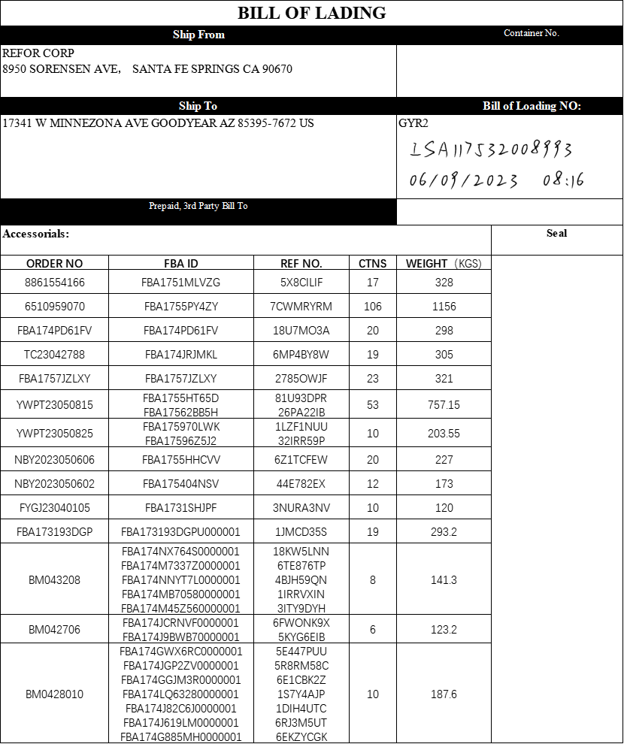 | 2023-06-09 | 36
川CS-3组-230421-0009 | 海运 | 美森限时达 | 卡派 | 2304210009 | GYR2 | 85395-7672 | FBA174JCRNVF | 232 | 5 | 104.5 | 报关 | 105 | 47 | 40 | 32 |  | 51 | 105 |  |  |  |  | 2023-06-09 | 36
川公共2组-230421-0038 | 海运 | 美森限时达 | 卡派 | 2304210024 | ONT8 | 92551 | FBA1747KSPR7 | 30 | 1 | 16 |  | 16 | 47 | 40 | 32 |  | 11 | 16 |  |  | 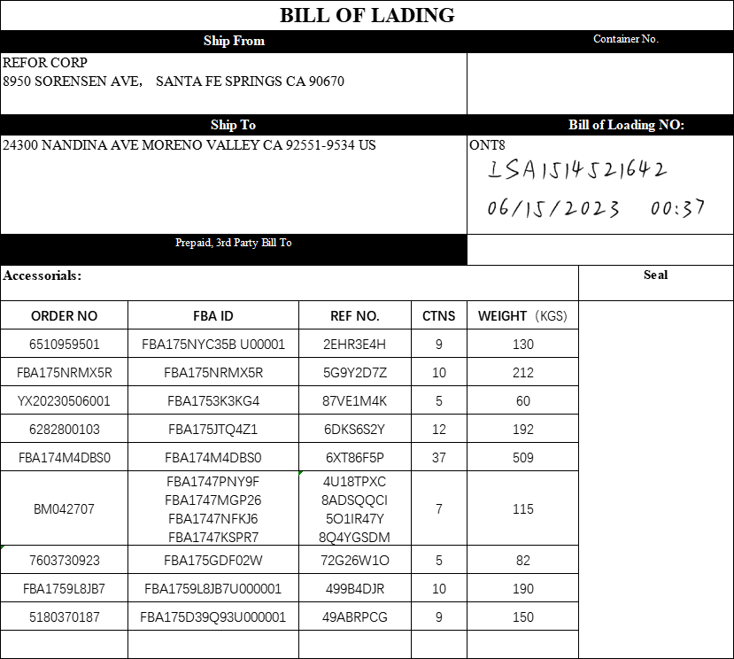 | 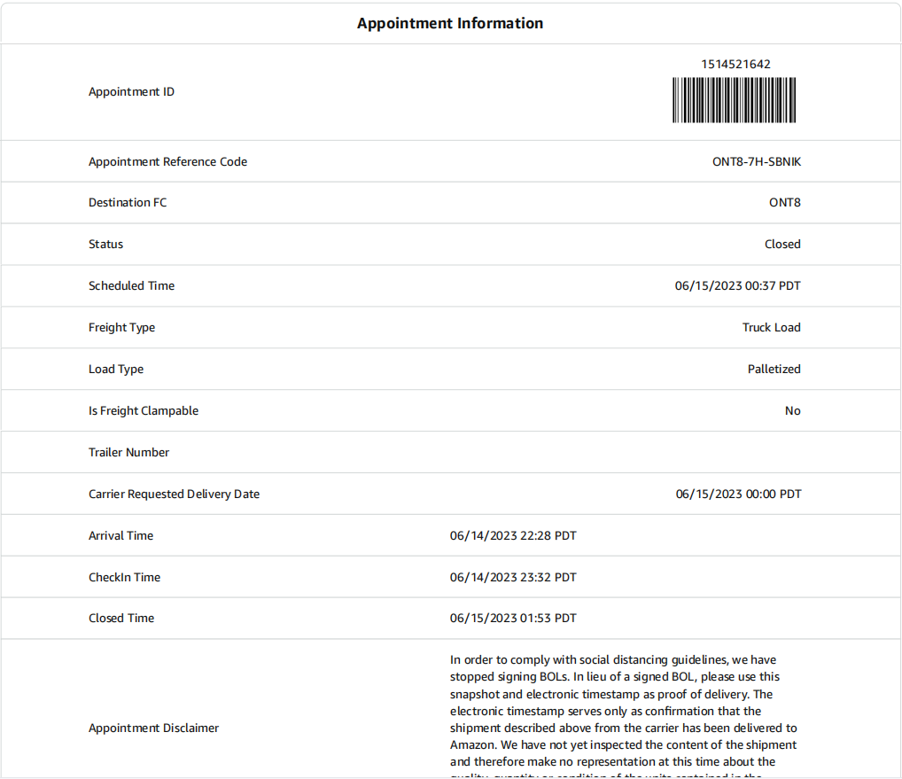 | 2023-06-15 | 42
C组-230421-0024 | 海运 | 美森限时达 | 卡派 | 2304210024 | ONT8 | 92551 | FBA1747NFKJ6 | 70 | 1 | 49.2 |  | 50 | 47 | 40 | 32 |  | 11 | 50 |  |  |  |  | 2023-06-15 | 42
 |  |  |  |  |  |  |  |  | 2 |  |  |  | 52 | 47 | 39 |  | 32 |  |  |  |  |  | 2023-06-15 | 42
C组-230421-0023 | 海运 | 美森限时达 | 卡派 | 2304210024 | ONT8 | 92551 | FBA1747MGP26 | 50 | 1 | 21.8 |  | 22 | 47 | 40 | 32 |  | 11 | 22 |  |  |  |  | 2023-06-15 | 42
C组-230421-0008 | 海运 | 美森限时达 | 卡派 | 2304210024 | ONT8 | 92551 | FBA1747PNY9F | 200 | 2 | 27.8 |  | 28 | 47 | 40 | 32 |  | 21 | 28 |  |  |  |  | 2023-06-15 | 42
3B组-230421-0050 | 海运 | 美森限时达 | 卡派 | 2304210050 | LGB8 | 92376-8624 | FBA174BG5C4T | 20 | 1 | 19.7 |  | 20 | 64 | 44 | 41 |  | 20 | 20 |  |  | 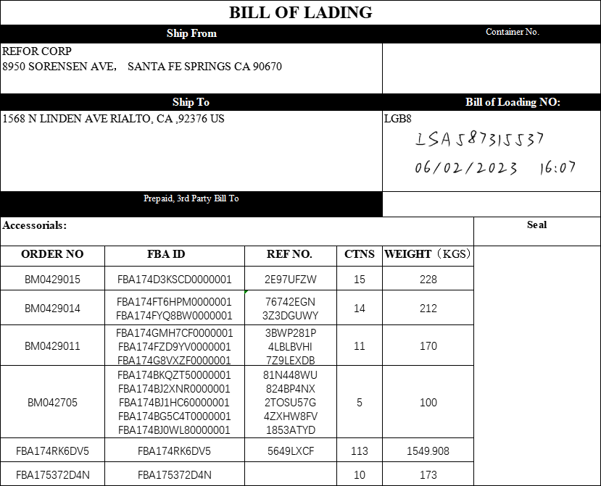 | 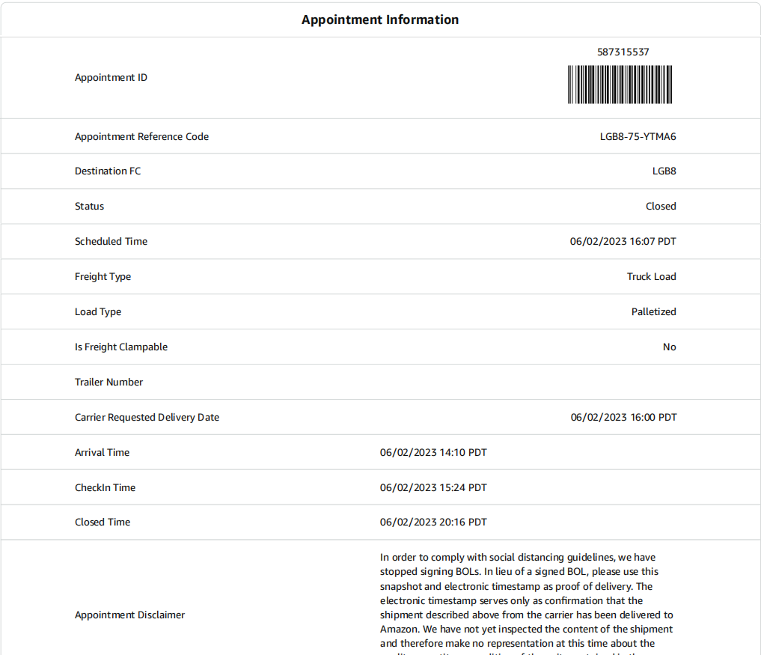 | 2023-06-02 | 29
3B组-230421-0049 | 海运 | 美森限时达 | 卡派 | 2304210050 | LGB8 | 92376-8624 | FBA174BJ1HC6 | 20 | 1 | 19.7 |  | 20 | 64 | 44 | 41 |  | 20 | 20 |  |  |  |  | 2023-06-02 | 29
3B组-230421-0048 | 海运 | 美森限时达 | 卡派 | 2304210050 | LGB8 | 92376-8624 | FBA174BJ2XNR | 20 | 1 | 19.7 |  | 20 | 64 | 44 | 41 |  | 20 | 20 |  |  |  |  | 2023-06-02 | 29
C组-230421-0047 | 海运 | 美森限时达 | 卡派 | 2304210050 | LGB8 | 92376-8624 | FBA174BJ0WL8 | 216 | 1 | 21 |  | 21 | 59 | 44 | 41 |  | 18 | 21 |  |  |  |  | 2023-06-02 | 29
3B组-230421-0046 | 海运 | 美森限时达 | 卡派 | 2304210050 | LGB8 | 92376-8624 | FBA174BKQZT5 | 20 | 1 | 19.7 |  | 20 | 64 | 44 | 41 |  | 20 | 20 |  |  |  |  | 2023-06-02 | 29
C组-230421-0060 | 海运 | 美森限时达 | 卡派 | 2304210060 | SMF3 | 95206-8202 | FBA174D5Z15J | 175 | 6 | 118.1 |  | 119 | 52 | 47 | 39 |  | 96 | 119 |  |  | 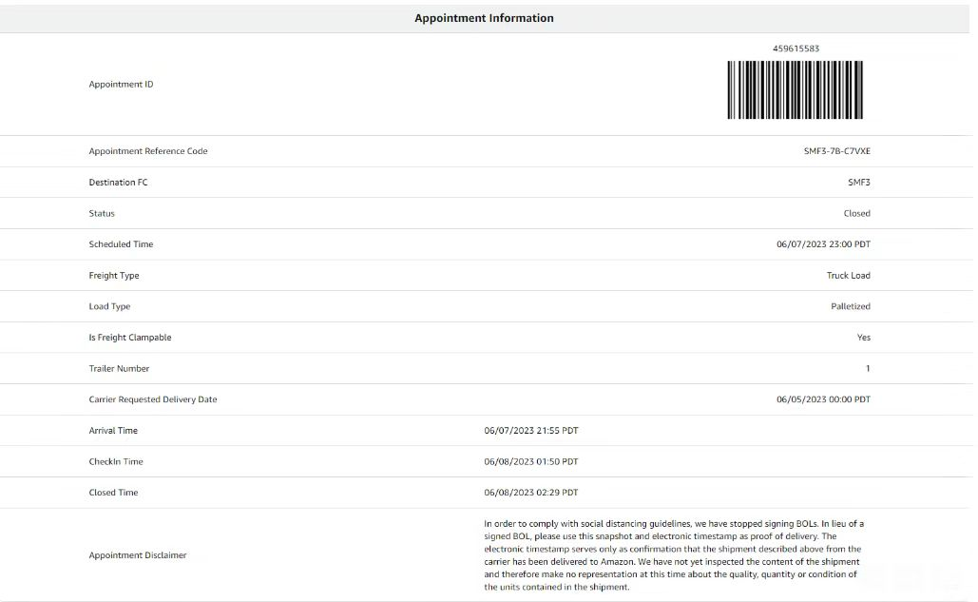 | 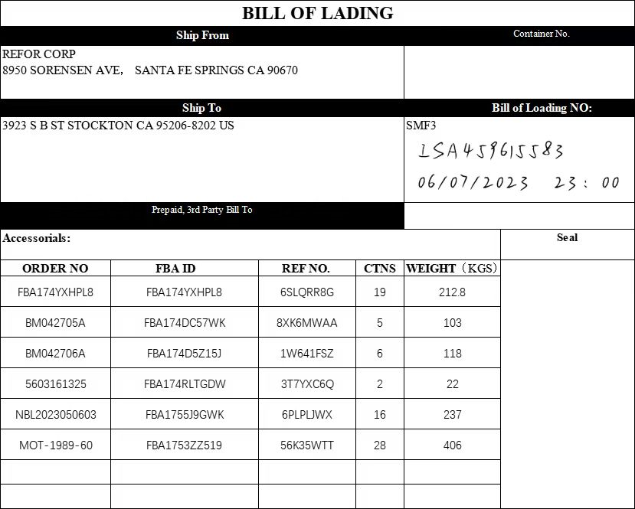 | 2023-06-07 | 34
I组-230423-0012 | 海运 | 美森限时达 | 卡派 | 2304230012 | SMF3 | 95206-8202 | FBA174DC57WK | 100 | 2 | 39 |  | 39 | 48 | 44 | 45 |  | 32 | 39 |  |  |  |  | 2023-06-07 | 34
川CS-3组-230421-0006 | 海运 | 美森限时达 | 卡派 | 2304230012 | SMF3 | 95206-8202 | FBA1747WK72M | 145 | 3 | 63.5 |  | 64 | 47 | 40 | 32 |  | 31 | 64 |  |  |  |  | 2023-06-07 | 34
I组-230425-0012 | 海运 | 美森限时达 | 卡派 | 2304250010 | LGB8 | 92376-8624 | FBA174GFDFV1 | 32 | 2 | 29.6 |  | 30 | 46 | 46 | 46 |  | 33 | 33 |  |  | 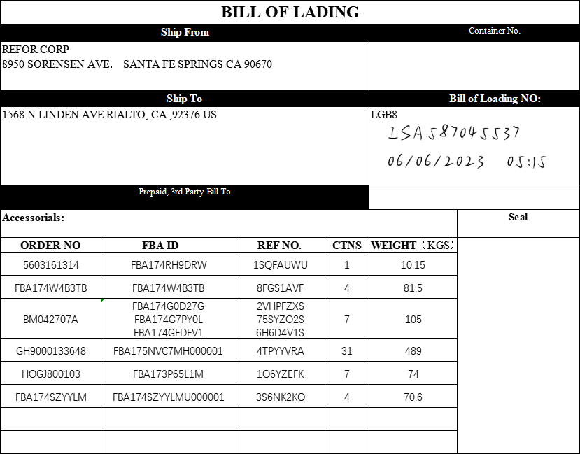 |  | 2023-06-06 | 33
I组-230425-0010 | 海运 | 美森限时达 | 卡派 | 2304250010 | LGB8 | 92376-8624 | FBA174G7PY0L | 48 | 3 | 45.4 |  | 46 | 46 | 46 | 46 |  | 49 | 49 |  |  |  |  | 2023-06-06 | 33
I组-230424-0023 | 海运 | 美森限时达 | 卡派 | 2304250010 | LGB8 | 92376-8624 | FBA174G0D27G | 32 | 2 | 30.4 |  | 31 | 46 | 46 | 46 |  | 33 | 33 |  |  |  |  | 2023-06-06 | 33
C组-230426-0015 | 海运 | 美森限时达 | 卡派 | 2304250015 | GYR2 | 85395-7672 | FBA174JRX2YC | 474 | 2 | 44 |  | 44 | 64 | 44 | 41 |  | 39 | 44 |  |  | 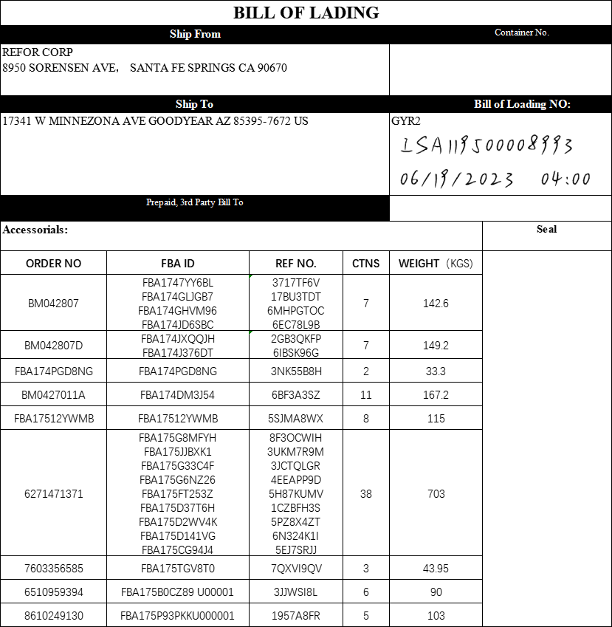 |  | 2023-06-19 | 46
I组-230425-0015 | 海运 | 美森限时达 | 卡派 | 2304250015 | GYR2 | 85395-7672 | FBA174J5L54C | 80 | 5 | 76 |  | 76 | 46 | 46 | 46 |  | 82 | 82 |  |  |  |  | 2023-06-19 | 46
C组-230424-0008 | 海运 | 美森限时达 | 卡派 | 2304250015 | GYR2 | 85395-7672 | FBA174DM3J54 | 162 | 1 | 15.2 |  | 16 | 46 | 46 | 37 |  | 14 | 16 |  |  |  |  | 2023-06-19 | 46
川CS-2组-230423-0015 | 海运 | 美森限时达 | 卡派 | 2304250015 | GYR2 | 85395-7672 | FBA174G738GR | 32 | 2 | 30.2 |  | 31 | 46 | 46 | 46 |  | 33 | 33 |  |  |  |  | 2023-06-19 | 46
川公共2组-230421-0039 | 海运 | 美森限时达 | 卡派 | 2304250015 | GYR2 | 85395-7672 | FBA1747M7FWJ | 30 | 1 | 17.5 |  | 18 | 47 | 40 | 32 |  | 11 | 18 |  |  |  |  | 2023-06-19 | 46
I组-230426-0055 | 海运 | 美森限时达 | 卡派 | 2304260009 | SBD1 | 92316 | FBA174LG18MM | 28 | 1 | 21.5 |  | 22 | 47 | 40 | 32 |  | 11 | 22 |  |  | 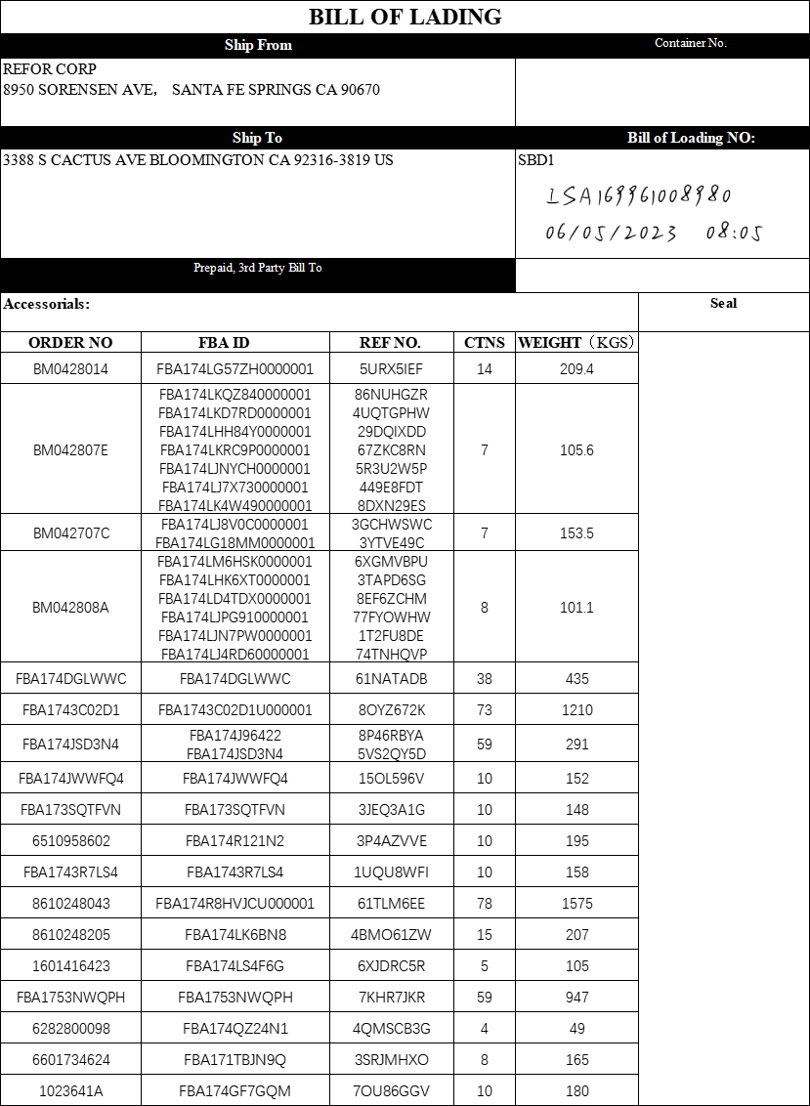 | 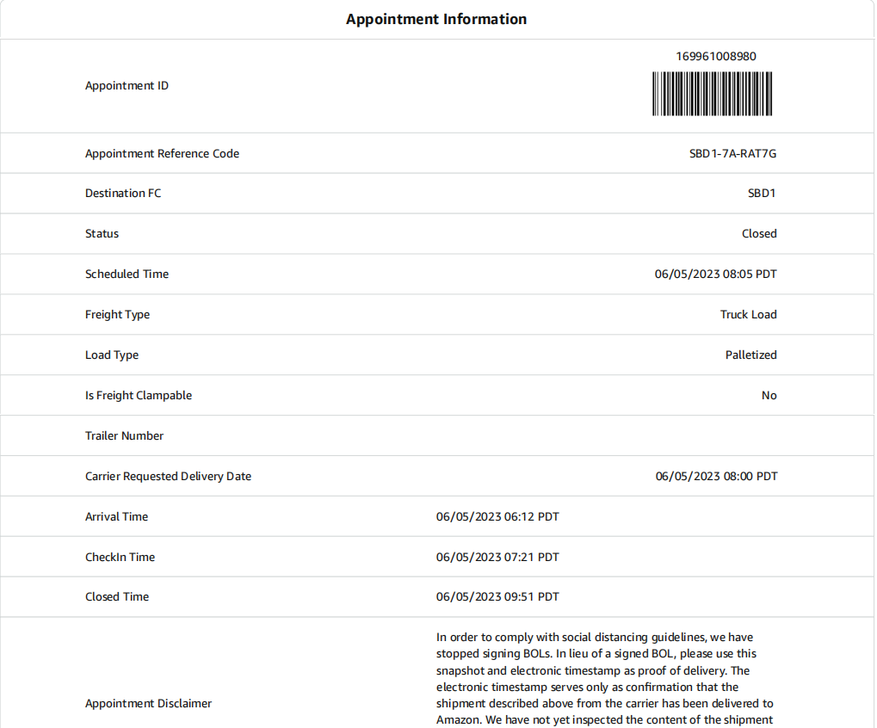 | 2023-06-05 | 32
C组-230426-0009 | 海运 | 美森限时达 | 卡派 | 2304260009 | SBD1 | 92316 | FBA174LJ8V0C | 500 | 6 | 132 |  | 132 | 52 | 47 | 39 |  | 96 | 132 |  |  |  |  | 2023-06-05 | 32
 |  |  |  |  |  |  |  |  | 163 | 3021.1

